1 クラス身長
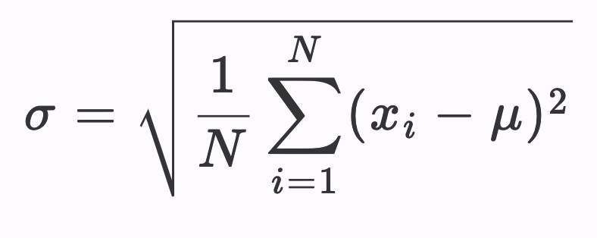
名前 | 性別 | 身長（cm） | ② 偏差 | ③ 偏差二乗
Misuzu Tanaka | Female | 158
Ran Komaba | Male | 165
Towa Tanahashi | Male | 178
Nao Kobayashi | Female | 166
Mako Sasaki | Female | 160
Tsuchiya Sakura | Female | 162
Tomoki Wada | Male | 175
Miria Kobayashi | Female | 161
Rina Arai | Female | 165
Yusuke Aono | Male | 174 |  |  | ⑤ Nは？→
Yui Kikuchi | Female | 157
Kensuke Wakabayashi | Male | 167 |  |  | ⑥ 分散（④/⑤）→
Ayumi Yano | Female | 160
Kakan You | Female | 165 |  |  | ⑦ 標準偏差σ（分散の平方根）→
Miyu Takeyama | Female | 168
Masakazu Tamagawa | Male | 175
Suzuna Hoshino | Female | 148
Makoto Kishino | Male | 165
Kuuta Uchida | Male | 171
Nanako Murakushi | Female | 159
Izumi Toda | Female | 154
Jo Yamaguchi | Male | 165
Yurika Arata | Female | 163
Sota Kobori | Male | 170
 | ① 平均(x̅・μ)→ |  | ④ 合計→

